teste T
Sistema | Modelo |  | H0 | : médias das duas amostras convergem
838 | 921 |  |  |  |  |  |  | Teste-t: duas amostras presumindo variâncias equivalentes
799 | 918 |  | Sist - Mod |  |  | n= | 7
835 | 878 |  | -101.85714286 |  | 588 |  |  |  | Sistema | Modelo
812 | 959 |  | 70.631168083 |  | 14 |  |  | Média | 817.71428571 | 919.57142857
801 | 885 |  |  |  |  |  |  | Variância | 383.9047619 | 863.28571429
798 | 941 |  | -1.4420990849 |  | 6.4807406984 | t= | -9.3458702306 | Observações | 7 | 7
841 | 935 |  |  |  |  |  |  | Variância agrupada | 22.51
 |  |  | tval = | 2,306 |  |  |  | Hipótese da diferença de média | 0
 |  |  |  |  |  |  |  | gl | 8
 |  |  | Com t = -9,346 < tval (2.306) logo não rejeita H0 |  |  |  |  | Stat t | -9.3458702306
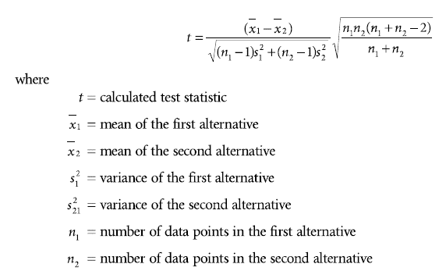
817.71428571 | 919.57142857 | médias |  |  |  |  |  | P(T<=t) uni-caudal | 0.17183499139
383.9047619 | 863.28571429 | variâncias |  |  |  |  |  | t crítico uni-caudal | 1.8595480375
19.593487742 | 29.381724154 | desvios |  |  |  |  |  | P(T<=t) bi-caudal | 0.34366998278
 |  |  |  |  |  |  |  | t crítico bi-caudal | 2.3060041352
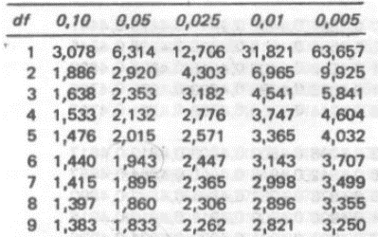
 |  |  |  |  |  |  |  |  | a= | 0.05 | procura a/2

